Report
Отчет о найденных ошибках
ID | Название | Краткое описание | Предусловия | Шаги | Ожидаемый результат | Фактический результат | Серьезность | Окружение | Доп. файлы
1 | Ошибка: "Internal Server Error" при пустом значении параметра 'q' для поиска по названию региона | Если оставить пустым значение параметра 'q', то в ответ на GET запрос приходит 500 код ошибки | 1.Имеется API для выдачи регионов с одним методом: GET /1.0/regions | 1.В строку запроса Postman ввести https://regions-test.2gis.com/1.0/regions?q= | В ответе от Postman будет сообщение "Параметр 'q' должен быть не менее 3 символов" | Ответ от Postman: 500 Internal Server Error Server got itself in trouble | S3 Значительная | Postman | 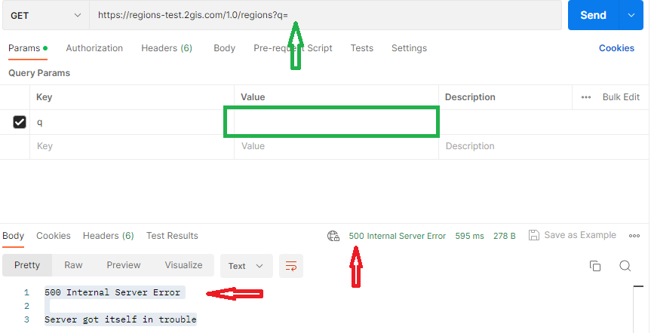
 |  |  | 2.Postman скачан и открыт
 |  |  | 3.Производится поиск по названию региона | 2.Нажать на кнопку Send
2 | На GET запрос c введенным значением 'kz' параметра 'country_code' в ответе отобразились города с значением 'kg' | Если ввести значение 'kz' параметра 'country_code', то в ответ на GET запрос отобразились не только города Казахстана, но и города Киргизии | 1.Имеется API для выдачи регионов с одним методом: GET /1.0/regions | 1.В строку запроса Postman ввести https://regions-test.2gis.com/1.0/regions?country_code=kz | В ответе от Postman будут только города из Казахстана | В ответе от Postman вместе с городами из Казахстана отобразились два города из Киргизии (Бишкек, Ош) | S3 Значительная | Postman | 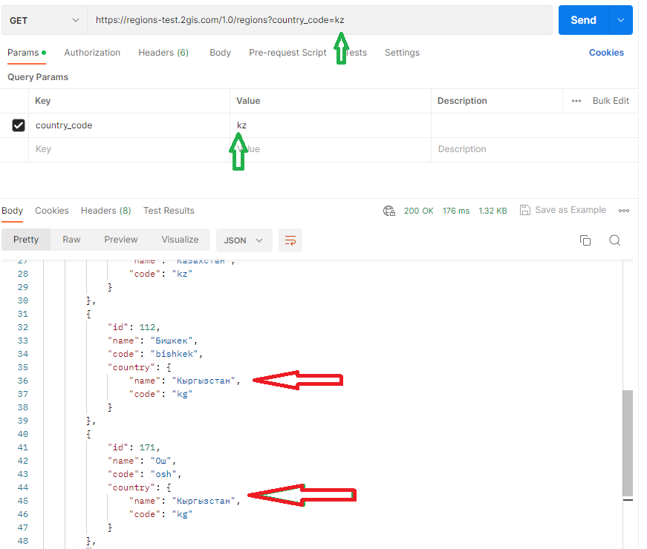
 |  |  | 2.Postman скачан и открыт
 |  |  | 3.Производится поиск по коду страны | 2.Нажать на кнопку Send
3 | На GET запрос c введенным значением 'kg' параметра 'country_code' в ответе отобразились города с значением 'kz' | Если ввести значение 'kg' параметра 'country_code', то в ответ на GET запрос отобразились не только города Киргизии, но и города Казахстана | 1.Имеется API для выдачи регионов с одним методом: GET /1.0/regions | 1.В строку запроса Postman ввести https://regions-test.2gis.com/1.0/regions?country_code=kg | В ответе от Postman будут только города из Киргизии | В ответе от Postman вместе с городами из Киргизии отобразились четыре города из Казахстана (Актау, Актобе, Алматы, Усть-Каменогорск) | S3 Значительная | Postman | 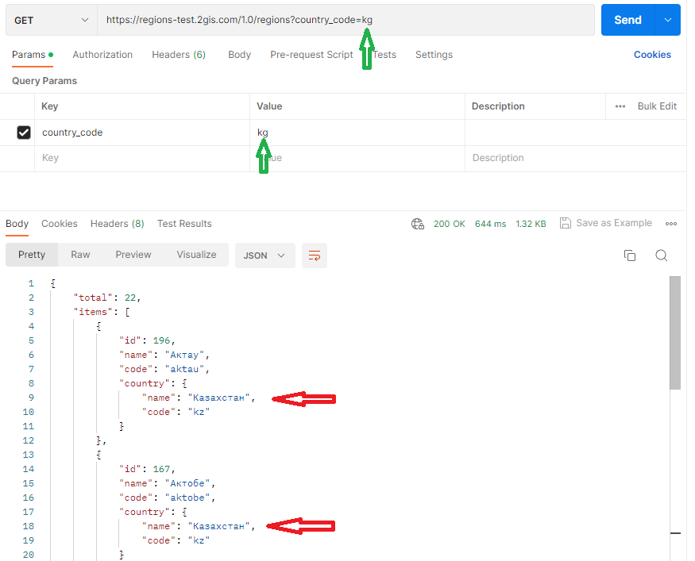
 |  |  | 2.Postman скачан и открыт
 |  |  | 3.Производится поиск по коду страны | 2.Нажать на кнопку Send
4 | На GET запрос c введенным значением 'ua' параметра 'country_code' в ответе отобразился город из Украины | В документации указано, что код страны для фильтрации может принимать значения: ru, kg, kz, cz. Но при вводе кода 'ua' фильтр принял значение 'ua' и отобразил город из Украины | 1.Имеется API для выдачи регионов с одним методом: GET /1.0/regions | 1.В строку запроса Postman ввести https://regions-test.2gis.com/1.0/regions?country_code=ua | В ответе от Postman должно появиться сообщение о том, что параметр 'country_code' может быть одним из следующих значений: ru, kg, kz, cz | В ответе от Postman отобразился город из Украины | S3 Значительная | Postman | 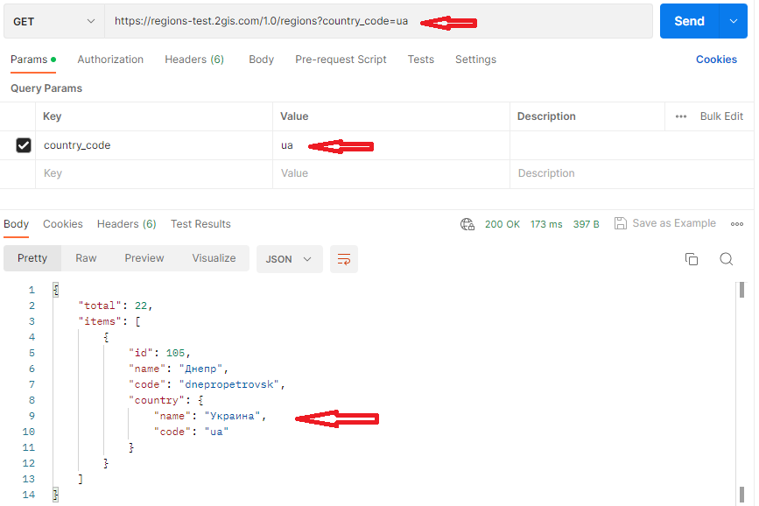
 |  |  | 2.Postman скачан и открыт
 |  |  | 3.Производится поиск по коду страны | 2.Нажать на кнопку Send
5 | Ошибка: "Internal Server Error" при нулевом значении параметра 'page' для поиска по номеру страницы | Если поставить ноль в значение параметра 'page', то в ответ на GET запрос приходит 500 код ошибки | 1.Имеется API для выдачи регионов с одним методом: GET /1.0/regions | 1.В строку запроса Postman ввести https://regions-test.2gis.com/1.0/regions?page=0 | В ответе от Postman будет сообщение, о том, что параметр 'page' должен быть больше 0 | Ответ от Postman: 500 Internal Server Error Server got itself in trouble | S3 Значительная | Postman | 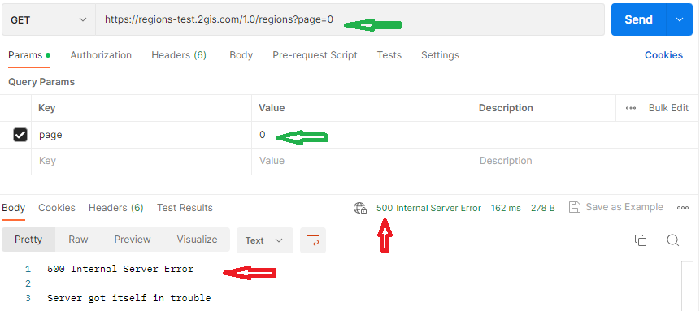
 |  |  | 2.Postman скачан и открыт
 |  |  | 3.Производится поиск по номеру страницы | 2.Нажать на кнопку Send
6 | Пропущена буква 'O' в слове 'длжен' в сообщении об ошибке | Если поставить дробное значение параметра 'page', то в ответ на GET запрос приходит сообщение с орфографической ошибкой | 1.Имеется API для выдачи регионов с одним методом: GET /1.0/regions | 1.В строку запроса Postman ввести https://regions-test.2gis.com/1.0/regions?page=9,6 | В ответе от Postman будет сообщение без ошибки в слове 'должен': "Параметр 'page' дОлжен быть целым числом" | В ответе от Postman сообщение с пропущенной буквой 'O' в слове 'должен': "Параметр 'page' длжен быть целым числом" | S5 Тривиальная | Postman | 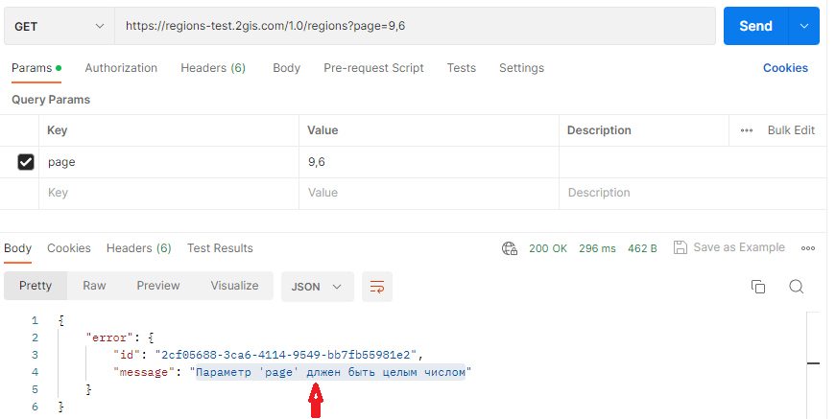
 |  |  | 2.Postman скачан и открыт
 |  |  | 3.Производится поиск по номеру страницы | 2.Нажать на кнопку Send
7 | Значение количества элементов на странице по умолчанию 10, вместо 15 | В документации указано, что значение количества элементов на странице по умолчанию должно быть 15. Но при вводе GET запроса со значениями по умолчанию, отображается только 10 значений на странице | 1.Имеется API для выдачи регионов с одним методом: GET /1.0/regions | 1.В строку запроса Postman ввести https://regions-test.2gis.com/1.0/regions | В ответе от Postman на странице отображается 15 элементов | В ответе от Postman на странице отображается 10 элементов | S4 Незначительная | Postman | 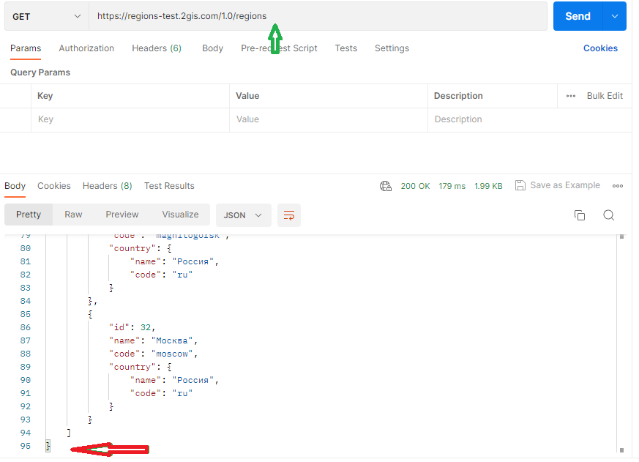
 |  |  | 2.Postman скачан и открыт
 |  |  | 3.Производится поиск по количеству значений на странице | 2.Нажать на кнопку Send

